LAYOUT
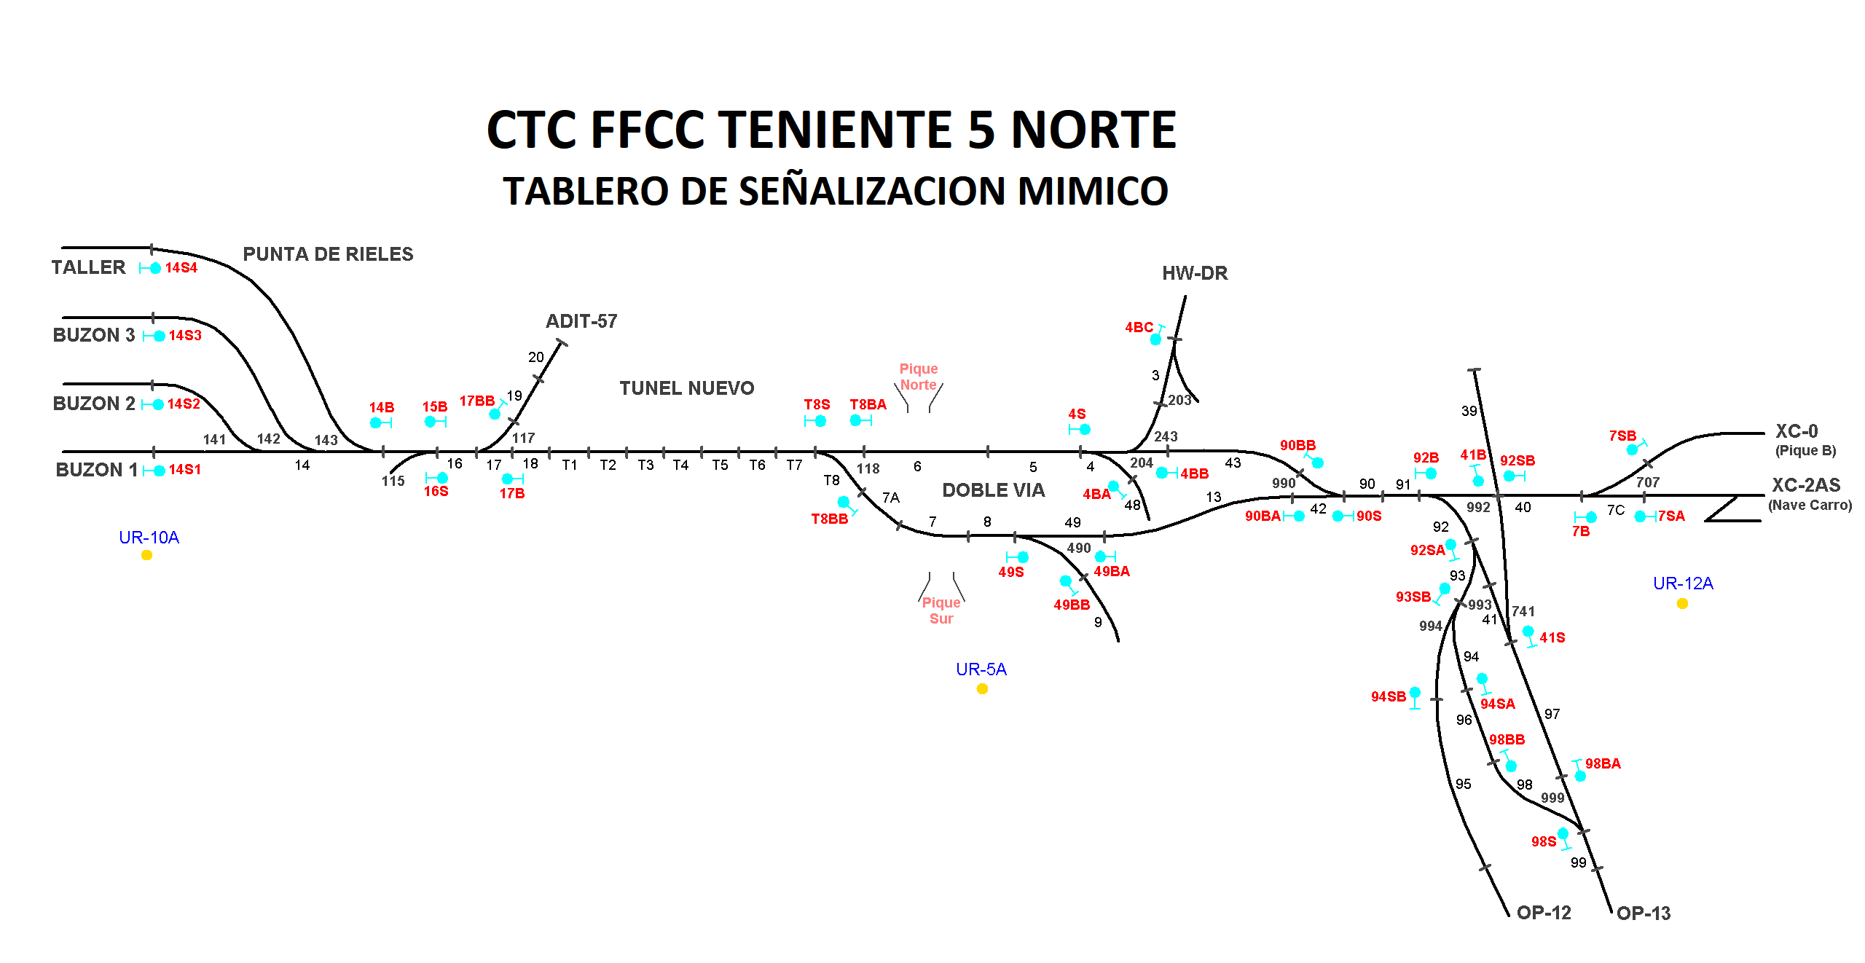

Francisco Cornejo (A1); Secundino Duque (B); Eduardo Ramos (B1)

